page 1
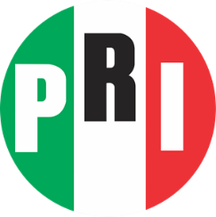
PARTIDO REVOLUCIONARIO INSTITUCIONAL
COMITÉ DIRECTIVO ESTATAL EN JALISCO
FINANCIAMIENTO PRIVADO

EJERCICIO 2022
MARZO

MONTO AUTORIZADO DE FINANCIAMIENTO PRIVADO PARA 2018
MONTO AUTORIZADO DE FINANCIAMIENTO POR MILITANTES (ART 53 A LGPP ACUERDO INE IEPC-ACG-398/2021) ANUAL.
RELACION DE APORTANTES DEL MES MARZO
NOMBRE | APORTACION

 | $-

